psql
psqlをコマンドから実行するための設定

①環境変数にpsqlを追加
 | システムの詳細設定をクリック
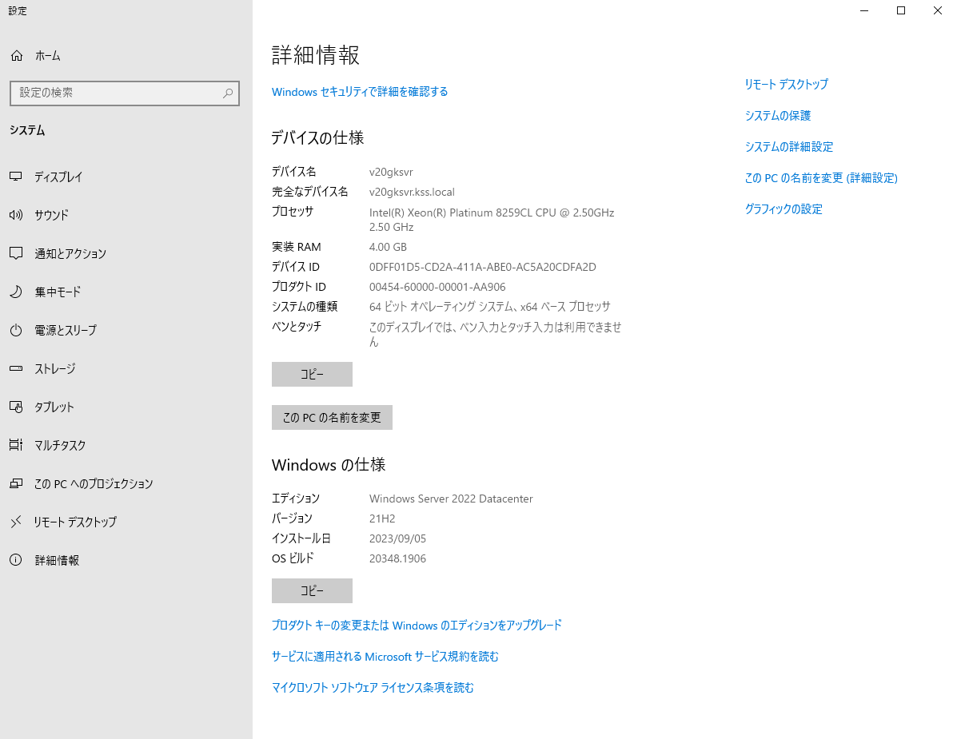

 | 詳細設定タブの環境変数をクリック
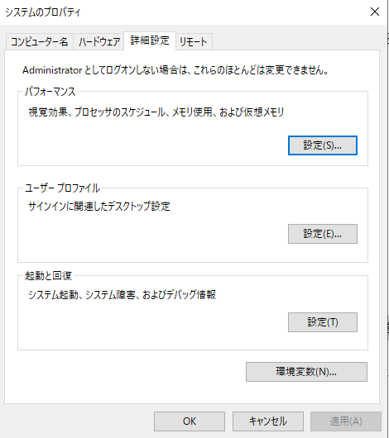

 | 上部のPathを選択し、編集ボタンをクリック
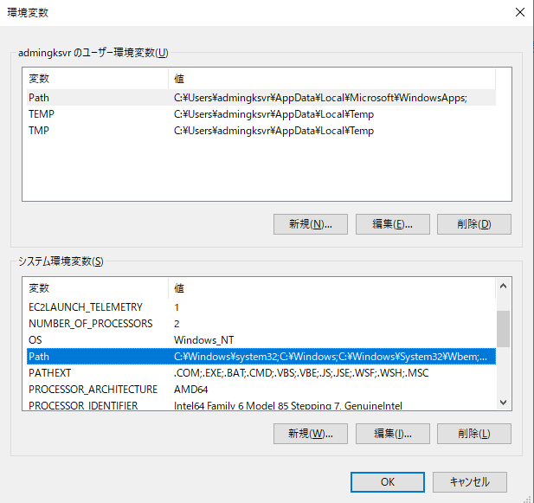

 | 右上の新規ボタンをクリック
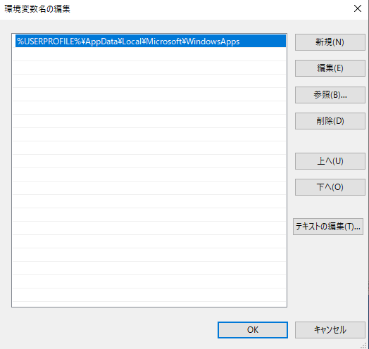

 | psq.exeのあるフォルダを入力します
 |  | C:\Program Files\PostgreSQL\16rc1\bin
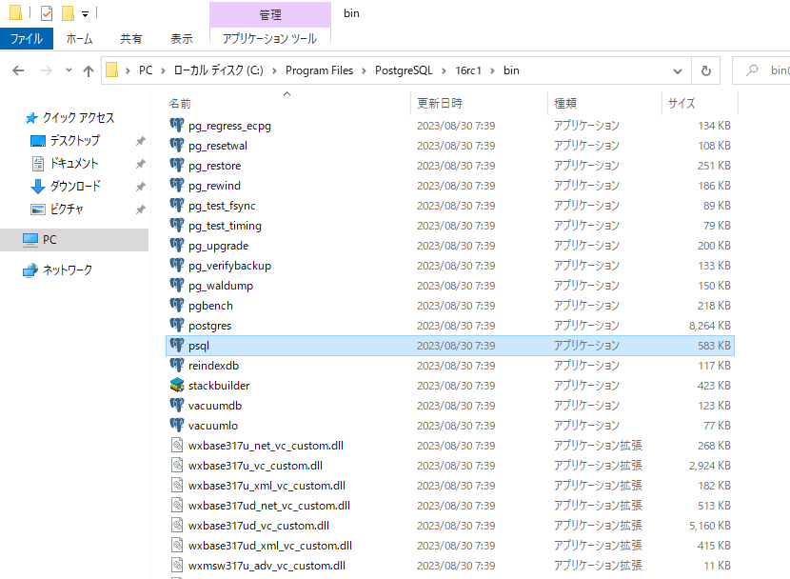

 | 環境変数に追加し、OKで完了
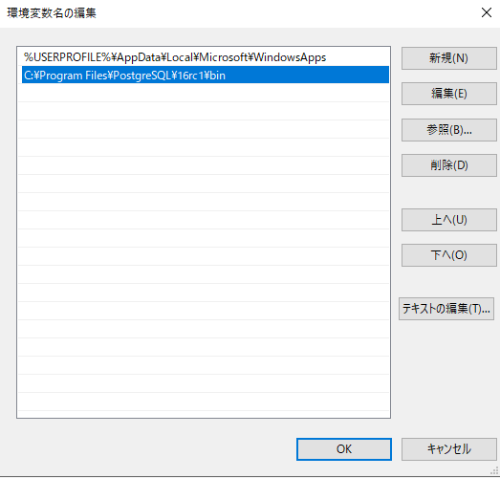

 | 動作確認
 | コマンドプロンプトを起動し、「psql --help」と入力し、使い方の情報が表示されればOK
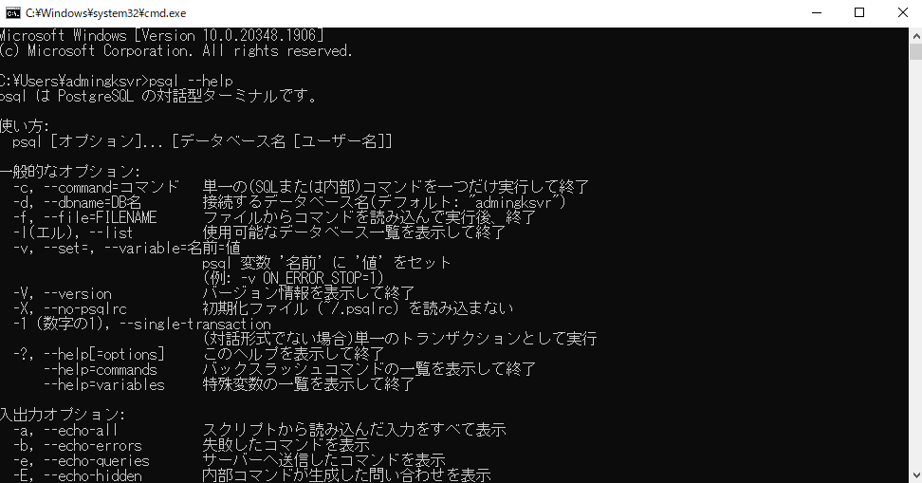

 | psqlだとパスワードの入力を求められて、それを回避するためにはパスワードをサーバ内の.pgpassに入れるか、環境変数に設定する必要があるので、バッチ処理には向いていない・・・。

copy
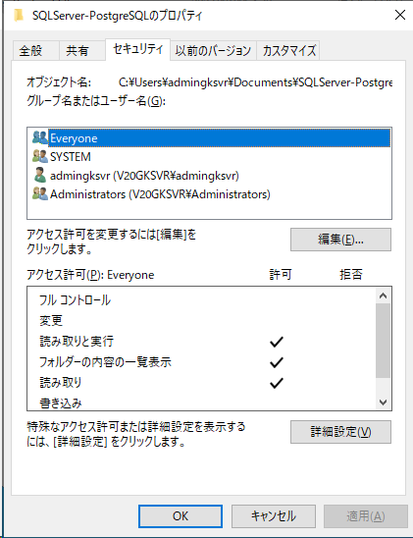
COPYコマンドで読み込むファイルがオープンできない場合の対処法

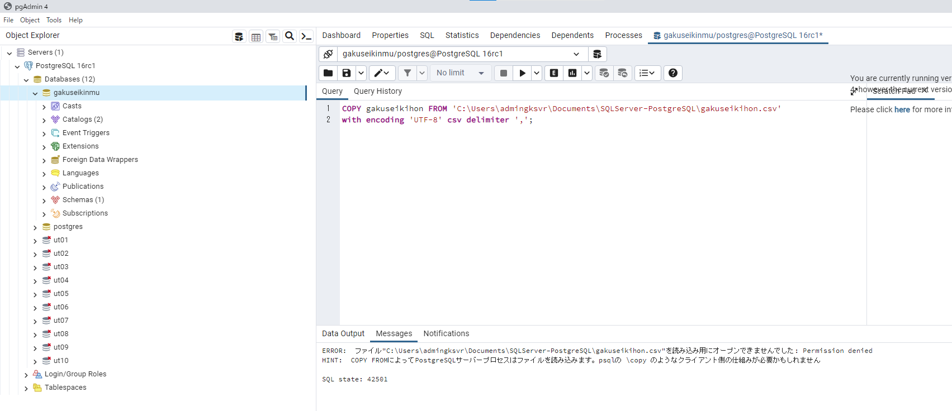

 | 「読み取り用にオープンできませんでした: Permission denied」が出た場合、参照フォルダのプロパティのセキュリティタブにて“Network Service”アカウント、または、“Everyone”アカウントを追加する。

 | フォルダのセキュリティタブから編集を選択
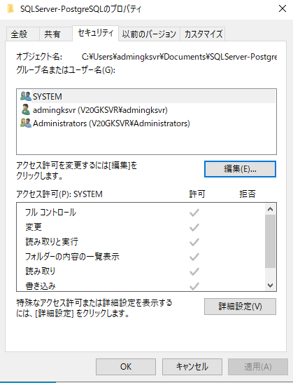

 | NetworkServiceアカウントを追加し、読み取り権限を付与。

 |  | 追加をクリック
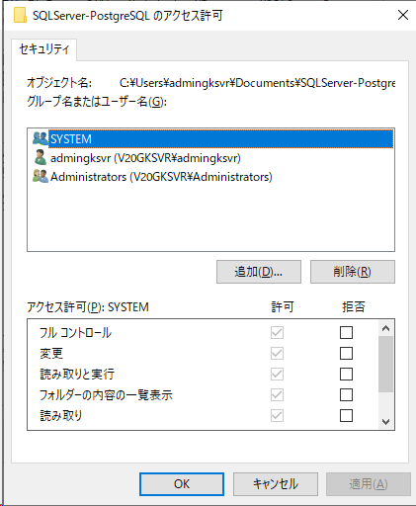

 |  | Everyoneを追加

